Titel
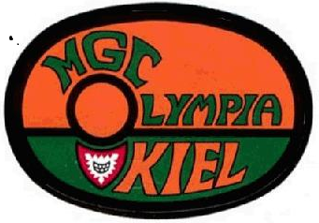
Ergebnisliste
58. Kieler Miniaturgolf Wettspiele 2019
20.Juni 2021

Schiedsgerichte

Oberschiedsrichter |  | Ralph Santen | Preetzer TSV
Schiedsrichter |  | Thorsten Niemann | MGC Bad Oldesloe
Schiedsrichter |  | Alexander Mrohs | Niendorfer MC

Teilnehmende Vereine:

TSV Kücknitz (Kue) | MGC Bad Oldesloe (OD) |  |  | MC Flora Elmshorn (Elm)
Minigolf-Card | MGC Olympia Kiel (Oly) |  |  | SV Lurup ( Lur)
VFL Lohbrügge ( Loh) | Preetzer TSV (Pre)
Niendorfer MC (NMC) | Hamburger MC (HMC)

Besondere Vorkommnisse:
Startverschiebung durch Regenunterbrechung auf 10:00
krankheitsbedingter Turnierabruch Kai Lemke nach Runde 1

Für die Richtigkeit
Britta Lagerquist
Turnierleitung

